Sheet1
富顺县中医医院同心院区
收费室安装静音收费窗口卷帘工程报价单
序号 | 名称位置 | 长 | 高（宽） | 数量 | 单位 | 单价 | 合计 | 备注
1 | 欧式电动静音收费窗口卷帘窗 | 1553 | 2000 | 5 | 套 |  |  | 窗洞尺寸2000*1530
2 | 镀锌方管（材料价） | 50 | 50 | 15 | 米 |  |  | 镀锌钢管规格50*50*3 每米4.42kg
3 | 制作卷帘门洞口 | 1753 | 100 | 5 | 个 |  |  | 含拆除吊顶，制作卷帘洞口，恢复吊顶，腻子灰，乳胶漆。
4 | 合计
合计大写金额：
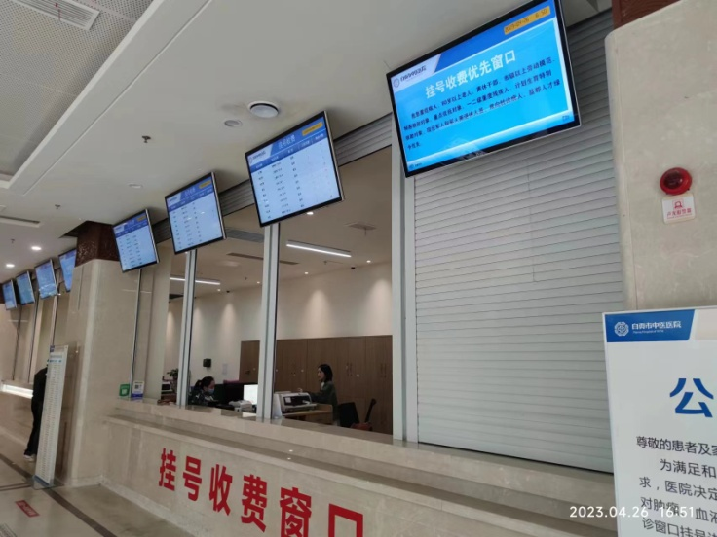
富顺县中医医院同心院区-检验科、放射科等空调外机防护栏杆安装工程报价单
序号 | 名称位置 | 长 | 高 | 面积 | 单位 | 单价 | 合计 | 备注
1 | 检验科空调外机护栏 | 9.68 | 1.5 | 14.52 | ㎡ |  |  | 1、材质：热镀锌方管、立柱为60mm*60mm，壁厚≥2.2mm。防护柱为40mm*40mm，厚度≥1.4mm，方管表面喷漆处理，颜色与周边栏杆同色。 2、焊接要求：持证、按相关要求焊接。 3、焊接图形，按图纸。
2 | 放射科空调外机护栏 | 12.98 | 1.5 | 19.47 | ㎡
3 | 污水处理格栅机护栏 | 7.04 | 1.5 | 10.56 | ㎡
4 | 中央空调外机护栏 | 34.15 | 1.5 | 51.225 | ㎡
5 | 发电机送风，排风护栏 | 9.13 | 1.2 | 10.956 | ㎡
6 | 合计
 | 报价单位：
 | 法人（授权代表签字）：
 | 日 期：

